FI
https://tokulog.org/blog/category/knowhow/fi/
 | インボイス |  |  |  |  |  |  | 事業者登録番号 | 仮受消費税
 |  | A |  | B |  | C
 |  | 100 |  | 110 |  | 80
 |  | 110 |  | 88 |  | W

 | FI
 | /O | SE16N

 | AR | SD | 得意先 |  | S/4 ⇒ BP |  | SAP BP (Business Partner) 是 SAP 的一个关键概念，主要用于统一地描述那些与一个公司进行交易的实体。这些实体可能包括客户、供应商、银行或关联企业。
 | AP | MM | 仕入先 |  |  |  | 通过使用 SAP Business Partner 这一概念，SAP 系统能够为这些实体提供一个统一且集中的数据存储方式。
 | GL | FI |  |  |  |  | 在以前的 SAP 版本中，客户和供应商是分开存储和管理的。但是随着时间的推移，为了提高效率和简化数据管理，SAP 引入了 Business Partner 的概念，以统一管理所有交易实体的信息。

 | 在SAP（Systems, Applications, and Products in Data Processing）中，AR、AP和GL是财务会计（Financial Accounting, FI）模块中非常重要的组成部分。这些术语分别代表了应收账款（Accounts Receivable）、应付账款（Accounts Payable）和总账（General Ledger）。下面是对这三个术语更详细的解释：
 | ### AR（应收账款）
 | - **概念**: 应收账款管理一个企业应收取的所有款项。这通常包括销售发票、接收的现金支付以及与客户相关的其他财务活动。
 | - **主要操作**: 创建和管理客户发票，记录收到的付款，跟踪欠款以及其他与应收款项相关的财务活动。
 | - **相关SAP表**: `BSID`, `BSAD`, `KNA1`, `KNB1` 等。

 | ### AP（应付账款）
 | - **概念**: 应付账款管理一个企业需要支付的所有款项。这通常涉及从供应商收到的发票、发出的现金支付、信用术语等。
 | - **主要操作**: 创建和管理供应商发票，记录发出的付款，管理信用术语和现金折扣等。
 | - **相关SAP表**: `BSIK`, `BSAK`, `LFA1`, `LFB1` 等。

 | ### GL（总账）
 | - **概念**: 总账是企业会计信息的核心，其中记录了所有财务交易数据。它为管理层和外部利益相关者（如股东、税务机构等）提供了完整、一致和实时的财务信息。
 | - **主要操作**: 总账包括所有会计凭证（包括由AR和AP生成的凭证）的记录、财务报表的生成、期末处理（如折旧、结转等）。
 | - **相关SAP表**: `BKPF`, `BSEG`, `GLT0`, `BSIS`, `BSAS` 等。
 | 这三个术语不仅在SAP中广泛使用，还在财务会计和企业资源规划（ERP）的整个领域中使用。它们分别代表企业的财务健康、现金流和财务状况的不同方面。

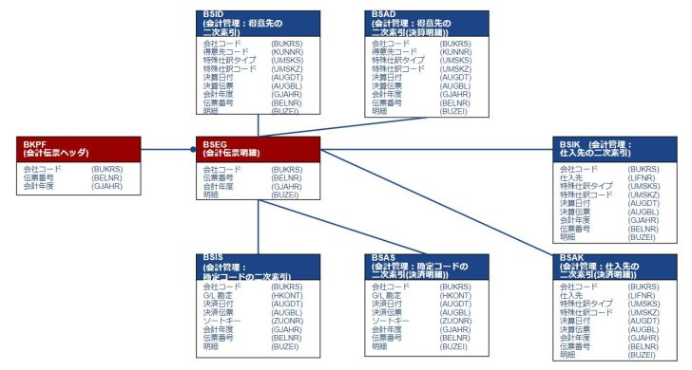

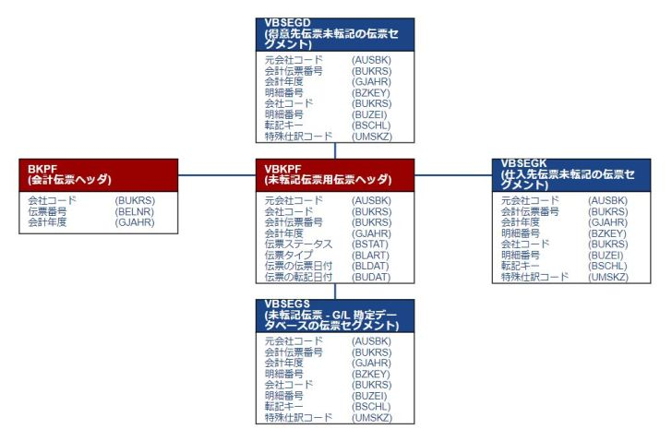

 | 在SAP的财务会计（FI）模块中，税率的配置通常通过以下事务代码（T-Code）进行：

 | 1. **FV11 / FV12 / FV13**: 这些T-Codes用于维护税条件记录。这里你可以为特定的税类别和税码创建或更改税率。

 | 2. **OB40**: 这个T-Code用于配置财务会计的自动记账，其中也包括税相关的自动记账。

 | 3. **FTXP**: 用于维护税代码和与之关联的税率。这是创建新税代码并定义税率的主要地方。

 | 4. **OBQ1, OBQ2, OBQ3**: 这些T-Codes用于设置销售和购买税代码。

 | 5. **OBYZ**: 用于设置与计算税相关的默认税码。

 | 这些是一些常用的T-Code，但根据你所用的SAP版本和特定的业务需求，可能还有其他相关的T-Codes。

 | 请注意，对税率的任何更改都应该在详细了解相关税法和业务流程的情况下进行，并且最好是在咨询了税务专家和/或SAP FI顾问之后进行。更改税率通常还需要进行详尽的测试，以确保没有不良的财务影响。

SD
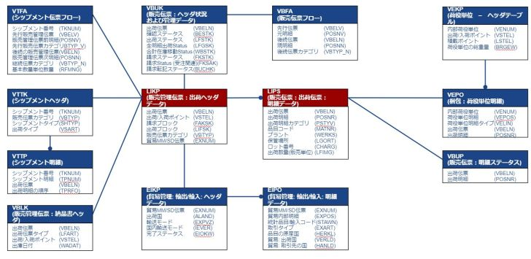
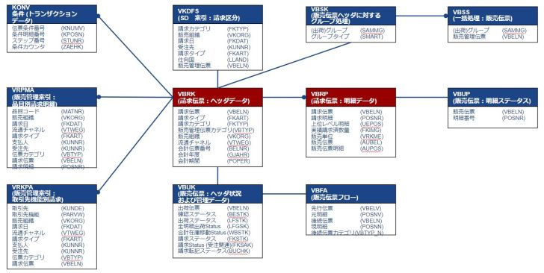
SAP SD（販売および配信）モジュールは、注文処理、配信、請求書処理など、企業の販売および物流活動を管理するためのものです。
以下は、SDモジュールで一般的に使用されるいくつかの基本的なトランザクションコード（T-Code）です：
### 注文処理
- `VA01` - 販売注文の作成
- `VA02` - 販売注文の変更
- `VA03` - 販売注文の照会

### 配信（出荷）
- `VL01N` - 配信の作成
- `VL02N` - 配信の変更 | https://tokulog.org/blog/category/knowhow/sd/
- `VL03N` - 配信の照会

### 請求書処理
- `VF01` - 請求書の作成
- `VF02` - 請求書の変更
- `VF03` - 請求書の照会

### 価格と条件
- `VK11` - 条件レコードの作成（価格、割引など）
- `VK12` - 条件レコードの変更
- `VK13` - 条件レコードの照会

### 在庫確認と可用性
- `VA05` - 販売注文リスト
- `VL06` - 配信モニター
- `MB5B` - 在庫状況レポート

### その他
- `VD01` - 顧客マスターの作成（販売エリア）
- `XD01` - 顧客マスターの作成（完全）
- `VD02` - 顧客マスターの変更
- `VD03` - 顧客マスターの照会

これは非常に基本的なリストであり、企業やプロジェクトによっては追加のトランザクションコードが必要になる場合もあります。
各トランザクションコードには特定の業務処理を行うための多くのフィールドとオプションがあります。
正確な業務要件に基づいて適切なトランザクションコードを使用することが重要です。

SDテーブル
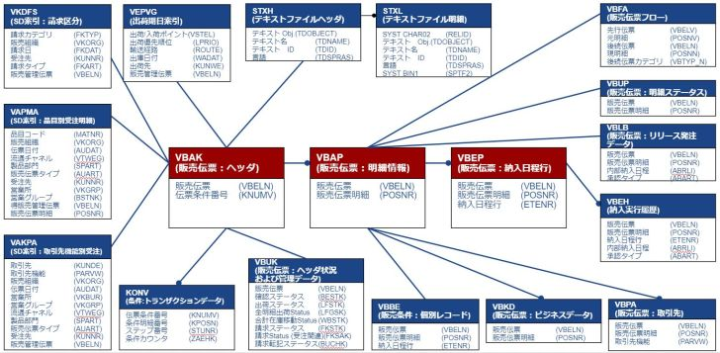

SAPのSD（販売および流通）モジュールでは、出荷に関連する多くのテーブルがあります。これらのテーブルは、出荷プロセスの各ステージを追跡し、記録するために使用されます。以下は、出荷に関連する一部の主要なSAPテーブルです：

1. **VBAK**: 販売オーダーのヘッダー情報。
2. **VBAP**: 販売オーダーのアイテム情報。
3. **LIKP**: 出荷ヘッダー情報。
4. **LIPS**: 出荷アイテム情報。
5. **VEKP**: 出荷ユニットヘッダ（バッチトラッキングなど）。
6. **VEPO**: 出荷ユニットアイテム。
7. **EKKO**, **EKPO**: 購買オーダーのヘッダーとアイテム（供給側）。
8. **VBFA**: 販売文書のフロー。
9. **VTTK**: 輸送ヘッダー。
10. **VTTP**: 輸送アイテム。

これらのテーブルは、出荷プロセスの管理と追跡に不可欠です。テーブル間でのリレーションシップは、関連するプロセスがスムーズに進行するように整合性を保ちます。

注意：上記のテーブル名やその用途は、SAPのバージョンやカスタマイズによって異なる場合があります。従って、具体的なシステム設定や要件に応じて、これらの情報を確認してください。

